Отопление
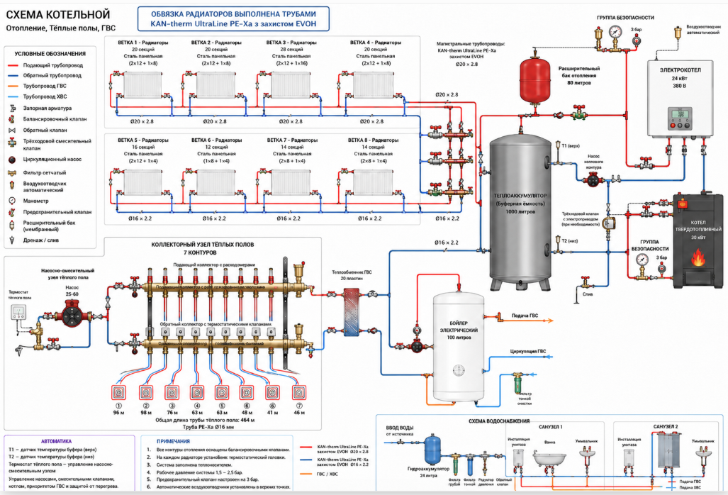
 | Найменування | Ед изм | Кол-во | Примечания | Цена | Сумма
 | Отопление
 | Труба KAN-therm UltraLine PE-Xa з захистом EVOH 16*2,2 Из них 30 для хол воды | м/п | 100 |  | 70.00 | 7,000.00
 | Труба KAN-therm UltraLine PE-Xa з захистом EVOH 20*2,8 | м/п | 240 |  | 115.00 | 27,600.00
 | Труба полипропиленовая, армированная стекловолокном PP-FIBER PN 20 32 мм | м/п | 40 | https://santechlike24.com.ua/polipropilenovaya-truba-valtec-pp-fiber-pn-20-32-mm | 150.74 | 6,029.60
 | Полипропиленовый фильтр PPR вн.-вн. 32 мм | шт | 2 | https://santechlike24.com.ua/filtr-ppr-vnutrenniy-vnutrenniy-32-mm | 327.18 | 654.36
 | Фитинг полипропиленовый угольник 90° 32 мм | шт | 14 | https://santechlike24.com.ua/ugolnik-90-ppr-32-mm | 24.15 | 338.10
 | Фитинг полипропиленовый муфта 32 мм | шт | 4 |  | 101.27 | 405.08
 | Фитинг тройник 16 мм | шт | 2 |  |  | -
 | Фитинг тройник 20 мм | шт | 10 |  |  | -
 | Фитинг полипропиленовый тройник 32 мм | шт | 5 |  | 31.16 | 155.80
 | Фитинг тройник переходной 20-16-20 мм | шт | 26 |  |  | -
 | Фитинг полипропиленовый тройник переходной 32-20-32 мм | шт | 4 |  | 28.20 | 112.80
 | Вентиль прямоточный | шт | 6 |  |  | -
 | Комплект подключения радиатора терморегулировочный угловой | компл | 16 | https://smarterm.com.ua/komplekt-kraniv-radiatornykh-kutovyi-1-2-tervix-z-termoholovkoiu-termostatychnyi-radiator-set-2-371212/?gad_source=1&gad_campaignid=23716848880&gbraid=0AAAAA-mUan8oIkm76oOim12hsF-HAZ8K3&gclid=CjwKCAjw2rrQBhBuEiwAarLWHeJ9eUhzCAydamVWtvK2QDlNi3tLvsJ7XhzaTwoThh8vTalsSj844BoCChIQAvD_BwE | 648.00 | 10,368.00
 | Фитинг полипропиленовый кронштейн (клипса) c фиксатором 25 мм | шт | 66 | https://santehrost.com/katalog/trubi-ta-komplektuyuch/pol-prop-lenov-f-tingi-ppr/kriplennya-dlya-ppr-trubi-25-koer-k0075-pro-kp0090?gclid=CjwKCAjw2rrQBhBuEiwAarLWHVrwGOM7EoiBlTFX8kqusjy5dHY1xl6NPtXtf-CU8VIQWgwmSojn3xoCDewQAvD_BwE&gad_source=1 | 3.32 | 219.12
 | Каучуковая теплоизоляция для труб с вн. Ø 35 мм и толщиной изоляции 19 мм | м/п | 32 | https://optizol.com.ua/p1440745617-kauchukovaya-teploizolyatsiya-dlya.html?source=merchant_center&utm_source=google&utm_medium=cpc&utm_campaign=20292237537&utm_content=663210154942&utm_term=&utm_position=&utm_device=c&utm_placement=&utm_target=&gad_source=1&gad_campaignid=20292237537&gbraid=0AAAAAoZEflQ-GH1DCLFqnbYzLyS_4HzBn&gclid=CjwKCAjw2rrQBhBuEiwAarLWHf1mLNqKPkfuqmBpT7r2MD04hZNWSOGIDJ7_4g6kbKOQ1j8KANCLJBoCnE8QAvD_BwE | 106.00 | 3,392.00
 | Полиэтиленовая теплоизоляция для труб с вн. Ø 28 мм и толщиной изоляции 6 мм | м/п | 80 | https://optizol.com.ua/p1444739020-polietilenovaya-teploizolyatsiya-dlya.html?source=merchant_center&utm_source=google&utm_medium=cpc&utm_campaign=21616240957&utm_content=&utm_term=&utm_position=&utm_device=c&utm_placement=&utm_target=&gad_source=1&gad_campaignid=21616242865&gbraid=0AAAAAoZEflSzVy0CrpWOft-8bNDb8f7kp&gclid=CjwKCAjw2rrQBhBuEiwAarLWHYDgzl7eJZaVCyAmAK9Pv7f6g5k8Vkk4Gv0Miq9uBQICcqOGq4wWPhoCFh0QAvD_BwE | 12.00 | 960.00
 | Радиатор биметаллический MIRADO 96 мм 500 мм 4 секции | шт | 1 | https://modernsys.com.ua/uk/bimetallicheskiy-radiator-mirado-96-500-4-sekcii-1420125878.html?utm_source=google&utm_medium=cpc&utm_campaign=WP_PMax_Opalyuvalni-Prylady&utm_term=CjwKCAjw2rrQBhBuEiwAarLWHYO4LSWKdA4c4HNlEq_LWTJAAfcEeyVm2bIH10l5WfmtQWUoL92iYhoCynIQAvD_BwE&gad_source=1&gad_campaignid=22197840947&gbraid=0AAAAADGM9HlgYWR_XNYXyLPTNNiBEwcC7&gclid=CjwKCAjw2rrQBhBuEiwAarLWHYO4LSWKdA4c4HNlEq_LWTJAAfcEeyVm2bIH10l5WfmtQWUoL92iYhoCynIQAvD_BwE | 2,168.00 | 2,168.00
 | Радиатор биметаллический MIRADO 96 мм 500 мм 5 секций | шт | 3 | https://modernsys.com.ua/uk/bimetallicheskiy-radiator-mirado-96-500-5-sekciy-1420126084.html | 2,710.00 | 8,130.00
 | Радиатор биметаллический MIRADO 96 мм 500 мм 6 секций | шт | 7 | https://modernsys.com.ua/uk/bimetallicheskiy-radiator-mirado-96-500-6sekciy-1420126128.html | 3,252.00 | 22,764.00
 | Радиатор биметаллический MIRADO 96 мм 500 мм 7 секций | шт | 2 | https://modernsys.com.ua/uk/bimetallicheskiy-radiator-mirado-96-500-7-sekciy-1420126136.html | 3,795.00 | 7,590.00
 | Радиатор биметаллический MIRADO 96 мм 500 мм 9 секций | шт | 2 |  | 4,513.00 | 9,026.00
 | Радиатор биметаллический MIRADO 96 мм 500 мм 11 секций | шт | 1 |  | 5,600.00 | 5,600.00
 | Краны маевского | шт | 16
 | Расширительный бак 80л | шт | 1 | https://modernsys.com.ua/uk/bak-rasshiritelnyy-protank-pt-80-v-10-bar-vertikalnyy-ru.html | 5,129.00 | 5,129.00
 | ВТА-4 (баки акумуляційні) на 1000 л | шт | 1 | https://teplobak.com.ua/catalog/vta/tank-vta-4/ | 52,000.00 | 52,000.00
 | Електричний котел Protherm Скат 24KE/14 (6 + 6 + 6 + 6 кВт) | шт | 1 | https://in-ua.com/ua/products/protherm-24-k-skat?variant=16714&gad_source=1&gad_campaignid=22173285285&gbraid=0aaaaapb-br1mhck1jdiszuwszwtx6vppb&gclid=cjwkcajw2rrqbhbueiwaarlwhz1hznfwwo3nkpjftodjyda1kllapvilz2ozhqwg__uw1g9g0lutmxocmeqqavd_bwe | 43,000.00 | 43,000.00
 | Grundfos ALPHA2 32-40 230В PN10 180мм 99411207 | шт | 1 | https://vik-21.com.ua/catalog/tsirkulyatsionnye_nasosy_grundfos_alpha2/tsirkulyatsionnyy_nasos_grundfos_alpha2_32_40_180/?srsltid=AfmBOooB1gJXV6_KYB-JUEFgT14lrjmSKgx9cljR4cb_jqGcbW5jbLzF | 11,760.00 | 11,760.00
 | Насос Grundfos ALPHA2 32-60 180 | шт | 1 | https://bt-partner.com.ua/nasos-grundfos-alpha2-32-60-180.html?gad_source=1&gad_campaignid=11707516704&gbraid=0AAAAABxcaXVS7RfEJQBH9wDl-dhC6gfaw&gclid=EAIaIQobChMIz8KCvb7KlAMVkZeDBx0VxSFVEAQYASABEgJdMvD_BwE | 15,282.00 | 15,282.00
 | Grundfos ALPHA2 25-60 180 для контура теплых полов | шт | 1 | https://vik-21.com.ua/catalog/tsirkulyatsionnye_nasosy_grundfos_alpha2/tsirkulyatsionnyy_nasos_grundfos_alpha2_25_60_180_grundfos/?gad_source=1&gad_campaignid=20968041014&gbraid=0AAAAAB-TvOis5DFEQFP76WzMBPUPlt_YA&gclid=Cj0KCQjw_b_QBhCSARIsAP6hR4dIvuMWQs2SNr-8xUID-BhtEcrNkyysHWn_TXqTl0M5Wfi0Y01KilQaAtnnEALw_wcB | 10,918.00 | 10,918.00
 | Термозмішувальний клапан HERZ TEPLOMIX DN32 1776614 для твердопаливних котлів | шт | 1 | https://kotelzip.com.ua/p219528816-termosmesitelnyj-klapan-herz.html?source=merchant_center&gad_source=1&gad_campaignid=21743986055&gbraid=0AAAAA9pet1R1S_3OKE6dvrOtrlnypY0bN&gclid=EAIaIQobChMIpNzetrvKlAMVj0eRBR1qySiBEAQYAiABEgIbjfD_BwE | 2,805.00 | 2,805.00
 | Расходомер для коллектора теплого пола | шт | 7 | https://prom.ua/ua/p613670252-rashodomer-gross-dlya.html?utm_source=google_product&utm_medium=cpc&utm_content=pla&utm_campaign=KT_cpc_1_5297199152&gad_source=1&gad_campaignid=20983226771&gbraid=0AAAAADBxJSVk9QX6iCheicnEZgMaIUuSV&gclid=EAIaIQobChMI7obRqLfKlAMVibODBx3R7g6HEAQYAyABEgKFv_D_BwE | 184.40 | 1,290.80
 | Коллектор Koer KR.1122-4 1x1 4 выхода | шт | 2 | https://santehbaza.net.ua/p2746170746-kollektor-koer-kr1122.html?source=merchant_center&gad_source=1&gad_campaignid=23311339847&gbraid=0AAAAA9YF5Fv6B4J3UfmghDWKDX0kOSD4A&gclid=Cj0KCQjw_b_QBhCSARIsAP6hR4eOalujQJJGIojaAzj90ospArazwTA_kg467jU0vfE3sgzPqyyet40aAr6WEALw_wcB | 1,039.00 | 2,078.00
 | Балансировочный вентиль HERZ STROMAX R 11/4 DN 32 | шт | 1 | https://klondajk.com.ua/p952990947-balansirovochnyj-ventil-herz.html?source=merchant_center&utm_source=google&utm_medium=cpc&utm_campaign=pmax&utm_term=EAIaIQobChMI38y_tcDKlAMVC4yDBx3-mw1XEAQYASABEgKiqPD_BwE&gad_source=1&gad_campaignid=20291689601&gbraid=0AAAAACferyd3to4qygmzuxllK1iLS9Kyq&gclid=EAIaIQobChMI38y_tcDKlAMVC4yDBx3-mw1XEAQYASABEgKiqPD_BwE | 2,347.00 | 2,347.00
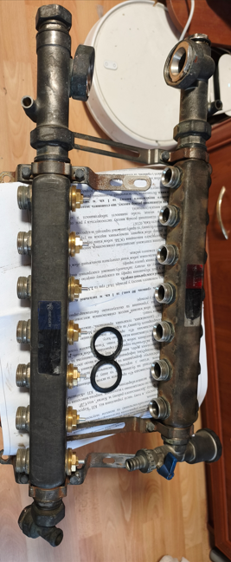
 | Трехходовый распределительный клапан Herz Calis DN32 1776141 + головка 20-50С° | шт | 1 | https://kotelzip.com.ua/p374179301-trehhodovyj-raspredelitelnyj-klapan.html | 3,213.00 | 3,213.00
 | Повітровідвідник автоматичний з клапаном Roho R1302-050N - 1/2" Н (нікель) (RO0140) | шт | 7 | https://rizba.com.ua/povitrovidvidnyk-avtomatychnyi-z-klapanom-roho-r1302050n--12-n-nikel-ro0140?gclid=EAIaIQobChMIm-uI47zKlAMVz6WDBx1svw6pEAQYAyABEgJALPD_BwE | 438.00 | 3,066.00
 | Контролер Tech Controllers EU-I-2 Plus (WG.14.0164) | шт | 1 |  | 27,200.00 | 27,200.00
 | Водоснабжение
 | Фитинг полипропиленовый тройник 20 мм | шт | 5 |  | - | -
 | Фитинг полипропиленовый угольник 90° 20 мм | шт | 40 |  | 11.40 | 456.00
 | Полипропиленовый фильтр PPR вн.-вн. 20 мм | шт | 2 |  | 145.28 | 290.56
 | Вентиль полипропиленовый прямоточный 20 мм | шт | 22 |  | 160.20 | 3,524.40
 | Расширительный бак 20л | шт | 1 | https://prom.ua/p1240359220-rasshiritelnyj-bak-dlya.html | 1,158.00 | 1,158.00
 | Обратный клапан полипропиленовый 20 мм | шт | 4 | https://prom.ua/p1424254242-klapan-obratnyj-ppr.html?utm_source=google_pmax&utm_medium=cpc&utm_content=pmax&utm_campaign=Pmax_cpa_1_50_stroitelstvo_5309924870&gad_source=1&gad_campaignid=21023613982&gbraid=0AAAAADBxJSXtN4W3I4iSfxoPScsUOglEi&gclid=CjwKCAjw2rrQBhBuEiwAarLWHeWTdW7Rt6ZLyve7Zyuft6ANij25tWfe2E2Z_Hora5Xyx24B2Ts8VxoC-LkQAvD_BwE | 36.80 | 147.20
 | Бойлер електричний Drazice OKCE 100 | шт | 1 | https://drazice.co.ua/ua/boyler-elektricheskiy-drazice-okce-100/?gad_source=1&gad_campaignid=19039819367&gbraid=0AAAAAouklt5g5thzaNI6sVokaiHlqWWaJ&gclid=EAIaIQobChMI8o-ilLnKlAMVmKWDBx2FSDPiEAQYASABEgLaHPD_BwE | 14,152.00 | 14,152.00
 | Полиэтиленовая трубная теплоизоляция вн. Ø 22 мм и толщиной изоляции 13мм | м/п | 60 | https://rulon.org/ru/products/kauchukova-teploizolyatsiya-dlya-trub-z-vn-d-22-mm-i-tovschinoyu-izolyatsii-9-mm-ode-r-flex-pipe-std-trubka-9h22-mm?utm_source=google&utm_medium=cpc&utm_campaign=22317630199&utm_content=&utm_term=&utm_position=&utm_device=c&utm_placement=&utm_target=&gad_source=1&gad_campaignid=22317631561&gbraid=0AAAAAqEZzet6sK5OuRHfezTABaytSu7xw&gclid=CjwKCAjw2rrQBhBuEiwAarLWHcbsaguSm_wFBMZdxLikQg90yYULItcxbRj2AEHddcp03U_rd0f_UhoCD88QAvD_BwE | 28.00 | 1,680.00
 | Коллектор Icma 3/4" 3 выхода №227 | шт | 2 | https://icma.com.ua/ru/kollektory-zaporno-reguliruyushchie/kollektor-3-4kh3-rezba-1-2-icma-227-1/ | 1,518.00 | 3,036.00
 | Комплект пробок PPR длинных нар 1/2" (красная+синяя) | компл | 8 | https://sanhub.ua/zahlushka-probka-dlynnaia-thermo-alliance-ppr-1-2-dsd201/p661241/?utm_source=google&utm_medium=cpc&utm_campaign=PMax:_eight_(1000-10000)_&gad_source=1&gad_campaignid=23757957358&gbraid=0AAAAACRBjUcz9Nsa0OWRf9CS7FZzNZvom&gclid=CjwKCAjw2rrQBhBuEiwAarLWHV_JhsiLPab-Zs-bMhWNKXzjKKbiRiodW4NxsU5Lq_5qeWCCARz-4xoCzAMQAvD_BwE#2_rel14&utm_term= | 24.00 | 192.00
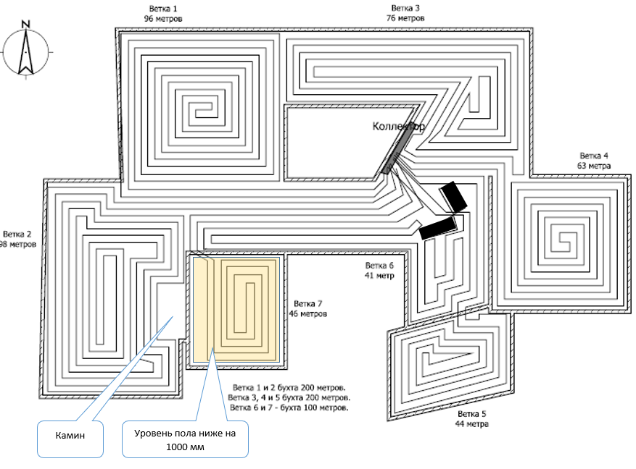
 | Планка полипропиленовая с водорозетками вн 20х1/2" | шт | 5 |  | 136.00 | 680.00
 | Список материалов на листе "Обвязка насосной станции" | шт |  | Обвязка насосной станции |  | 25,000.00
 |  | шт
 | Канализационные внутренние |  |  |  |  | -
 | Тройник 110х50х45 | шт | 3 | https://hot-point.com.ua/ru/trojnik-bezshumnij-valrom-1105045m | 98.00 | 294.00
 | Колено канализационное110х30(45) | шт | 10 | Valrom или АSG | 122.00 | 1,220.00
 | Колено канализационное110х67 | шт | 4 |  | 83.00 | 332.00
 | Труба канализационная 110х1000 | шт | 4 |  | 133.00 | 532.00
 | Труба канализационная 110х2000 | шт | 3 |  | 170.00 | 510.00
 | Труба канализационная 50х1000 | шт | 6 |  | 118.00 | 708.00
 | Труба канализационная 50х2000 | шт | 3 |  | 150.00 | 450.00
 | Колено 50х45 | шт | 10 |  | 35.00 | 350.00
 | Тройник 50х50 45 | шт | 4 |  | 44.00 | 176.00
 | Колено 50х67 | шт | 4 |  | 35.00 | 140.00
 | Ревизия 110 - 100 ММ | шт | 1 |  | 250.00 | 250.00

 | Сумма |  |  |  |  | 347,879.82
 | Плюс мелочевка неучтенная в списке

Шаг крепления хомутов на горизонтальной магистрали под потолком для диаметра 20–25 мм должен составлять не более 80–100 см, чтобы исключить провисание при температуре 70–80 °C.
Проходы сквозь перекрытие между 1-м и 2-м этажами выполняйте строго через гильзы (отрезки трубы большего диаметра) со вспененным утеплителем, чтобы труба не перетиралась и свободно расширялась по вертикали.

Подъёмы от магистрали к радиаторам (через перекрытие):
PEX 16 × 2.2 мм — стандарт для каждого радиатора (мощностью до 2.5–3 кВт).

Магистраль под потолком:
PEX 25 × 3.5 мм — основной участок от стояка, от которого питаются 3 и более радиаторов (или общая нагрузка более 6–7 кВт).
PEX 20 × 2.8 мм — участок магистрали ближе к концу ветки (на 2–3 радиатора).

ВІДОМІСТЬ ОБСЯГІВ РОБІТ (ВОР / ВОГ)

Система опалення, теплих підлог, ГВП та насосної станції

Об’єкт: приватний будинок
Система: електрокотел 24 кВт + твердопаливний котел + теплоакумулятор 1000 л + теплі підлоги + радіаторне опалення + ГВП + насосна станція.

1. КОТЕЛЬНЯ
№ | Найменування робіт | Од. вим. | Кількість
1 | Монтаж електрокотла 24 кВт | шт | 1
2 | Монтаж теплоакумулятора 1000 л | шт | 1
3 | Монтаж електричного бойлера 100 л | шт | 1
4 | Монтаж насосної групи котлового контуру | компл | 1
5 | Монтаж насосно-змішувального вузла теплої підлоги | компл | 1
6 | Монтаж циркуляційних насосів | шт | 2
7 | Монтаж груп безпеки | шт | 2
8 | Монтаж розширювального бака опалення | шт | 1
9 | Монтаж запірної арматури котельні | компл | 1
10 | Монтаж фільтрів грубого очищення | шт | 3
11 | Монтаж автоматичних повітровідвідників | шт | 6
12 | Монтаж зливних кранів | шт | 6
13 | Монтаж термометрів / манометрів | компл | 6
14 | Обв’язка котельні трубопроводами | компл | 1
2. СИСТЕМА РАДІАТОРНОГО ОПАЛЕННЯ
Магістралі
№ | Найменування | Од. вим. | Кількість
1 | Монтаж магістралі Ø32 PPR PN20 SDR6 | м.п. | 55
2 | Монтаж магістралі Ø25 PPR PN20 SDR6 | м.п. | 140
3 | Монтаж теплоізоляції труб | м.п. | 195
Радіатори
№ | Найменування | Од. вим. | Кількість
1 | Монтаж біметалличних радіаторів | шт | 16
2 | Монтаж термостатичних клапанів | шт | 16
3 | Монтаж зворотних клапанів / відсічних кранів | шт | 16
4 | Монтаж кронштейнів радіаторів | компл | 16
5 | Підключення радіаторів | шт | 16
3. СИСТЕМА ТЕПЛОЇ ПІДЛОГИ
№ | Найменування | Од. вим. | Кількість
1 | Монтаж колектора теплої підлоги на 7 контурів | шт | 1
2 | Монтаж витратомірів | шт | 7
3 | Монтаж сервоклапанів | шт | 7
4 | Монтаж труби PEX Ø16 | м.п. | 464
5 | Опресування системи теплої підлоги | компл | 1
4. СИСТЕМА ГВП
№ | Найменування | Од. вим. | Кількість
1 | Монтаж електробойлера 100 л | шт | 1
2 | Монтаж труб ГВП | м.п. | 28
3 | Монтаж труб ХВП | м.п. | 24
4 | Монтаж рециркуляції ГВП | м.п. | 12
5 | Монтаж циркуляційного насоса ГВП | шт | 1
6 | Монтаж запірної арматури | компл | 1
7 | Монтаж групи безпеки бойлера | компл | 1
5. НАСОСНА СТАНЦІЯ ТА ВОДОПОСТАЧАННЯ
№ | Найменування | Од. вим. | Кількість
1 | Монтаж насосної станції Pedrollo HF FutureJetm 2CX/24-CL | шт | 1 | Вже смонтована
2 | Монтаж самопромивного фільтра | шт | 1
3 | Монтаж фільтра обеззалізнення Big Blue 20 | шт | 1
4 | Монтаж фільтра пом’якшення Big Blue 20 | шт | 1
5 | Монтаж гідроакумулятора | шт | 1
6 | Монтаж колектора водопостачання | шт | 1
7 | Монтаж труб ХВП | м.п. | 35
8 | Монтаж запірної арматури | компл | 1
9 | Монтаж манометрів | шт | 2
10 | Опресування системи водопостачання | компл | 1
6. АВТОМАТИКА ТА ЕЛЕКТРИКА
№ | Найменування | Од. вим. | Кількість
1 | Підключення електрокотла 24 кВт | компл | 1
2 | Підключення насосів | шт | 3
3 | Монтаж кімнатного термостата | шт | 1
4 | Монтаж автоматики теплої підлоги | компл | 1
5 | Монтаж датчиків температури | шт | 4
6 | Монтаж електроживлення котельні | компл | 1
7 | Підключення від щита котельні | шт | 1
7. ПУСКОНАЛАГОДЖУВАЛЬНІ РОБОТИ
№ | Найменування | Од. вим. | Кількість
1 | Заповнення системи теплоносієм | компл | 1
2 | Опресування системи опалення | компл | 1
3 | Балансування контурів теплої підлоги | компл | 1
4 | Балансування радіаторної системи | компл | 1
5 | Пусконалагодження котельні | компл | 1
6 | Налаштування автоматики | компл | 1
ПРИМІТКИ
1. Кількість трубопроводів уточнюється після фінального трасування.
7. Всі різьбові з’єднання виконувати з використанням герметизуючих матеріалів.

Автоматика и логика
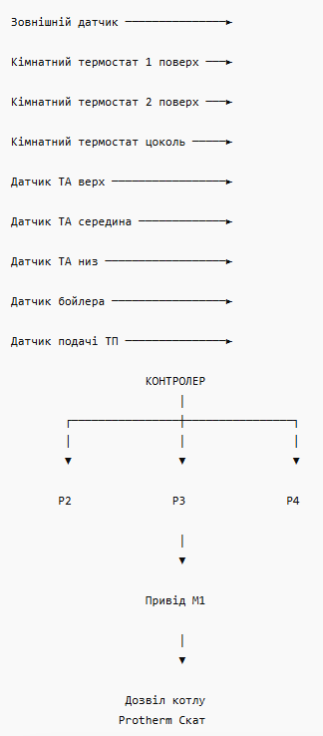
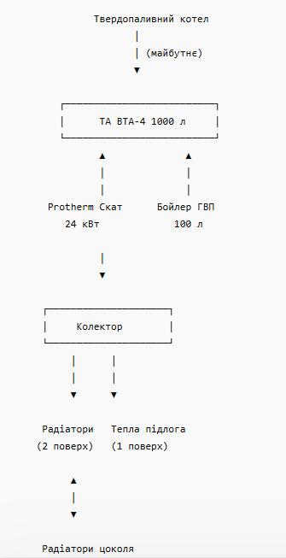
Автоматика | Датчики |  |  | Рекомендована гідравлічна схема | Для системи робимо два радіаторних контури окремими зонами: | Вихідні дані | Уточнюємо площі:
 | На теплоакумулятор: |  | Саме по них автоматика визначатиме: |  | Контур №1 | Теплоакумулятор: 1000 л | 1 поверх — 64 м² (тепла підлога)
 | верх 100 мм від кришки; |  | чи заряджений буфер; |  | Цоколь. | Котел: 24 кВт | 2 поверх — 84 м² (радіатори)
 | середина; |  | чи потрібно вмикати електрокотел; |  | Окремий насос. | Початкова температура ТА: 20°C (холодний) | Цоколь — 80 м² (радіатори)
 | низ 100 мм від дна. |  | чи вистачить тепла до початку нічного тарифу. |  | Окремий кімнатний термостат. | Робоча температура зарядки: 80°C | Разом:
 | Всього 3 датчики. |  |  |  | Контур №2 | Об'єм теплоносія: приблизно 1000 кг води | 228 м² опалювальної площі.
 | На бойлер: |  |  |  | Другий поверх. | Необхідна теплова енергія: | Орієнтовні тепловтрати будинку
 | штатний датчик бойлера. |  |  |  | Окремий насос. | Q=m⋅c⋅ΔTQ = m \cdot c \cdot \Delta TQ=m⋅c⋅ΔT | Для стін:
 | На опалення: |  |  |  | Окремий кімнатний термостат. | де: | газобетон 400 мм;
 | датчик подачі ТП; |  |  |  | Це дозволить не гріти цоколь, коли він не використовується, і економити 15–25% електроенергії за сезон. | m = 1000 кг | мінвата 100 мм;
 | датчик подачі радіаторів; |  |  |  |  | c = 4.187 кДж/(кг·°C) | це вже рівень енергоефективного будинку.
 | зовнішній датчик температури. |  |  |  |  | ΔT = 80 - 20 = 60°C | Без точних даних по вікнах та перекриттю можна прийняти:
 |  |  |  |  | Розширювальні баки | Отримуємо: | Температура зовні
 | Насоси |  |  |  | Опалення | ≈ 251 220 кДж | +5°C
 | Насос №1 |  |  |  | мембранний бак 80–100 л. | або | 0°C
 | Зарядка теплоакумулятора від електрокотла. |  |  |  | Орієнтовний об'єм теплоносія: | ≈ 69,8 кВт·год | -10°C
 | Можна використати вбудований насос котла. |  |  |  | ТА 1000 л; | Час зарядки від 20°C до 80°C | -20°C
 | Насос №2 |  |  |  | бойлер ≈ 15 л контуру; | t=69.824t = \frac{69.8}{24}t=2469.8​ | Для України це досить реалістичні цифри.
 | Радіатори другого поверху. |  |  |  | тепла підлога ≈ 55–60 л; | ≈ 2,9 години | Ваш теплоакумулятор 1000 л
 | Grundfos ALPHA2 25-60 180 |  |  |  | радіатори ≈ 70–90 л; | Але це ідеальний випадок. | Корисний запас тепла між:
 | Насос №3 |  |  |  | магістралі ≈ 40–60 л. | З урахуванням: | зарядкою до 80°C;
 | Радіатори цоколя. |  |  |  | Разом понад 1200 л теплоносія. | втрат у трубах; | розрядкою до 40°C
 | Grundfos ALPHA2 25-60 180 |  |  |  | Тому бак 80 л — мінімум, 100 л — оптимально. | втрат теплоакумулятора; | становить приблизно:
 | Насос №4 |  |  |  | ГВП | циклів роботи автоматики; | ≈ 46,5 кВт·год. | Орієнтовне навантаження
 | Змішувальний вузол теплої підлоги. |  |  |  | розширювальний бак ГВП 12–18 л. | роботи насосів; | Скільки протримається теплоакумулятор | 3–4 кВт
 | Grundfos ALPHA2 25-60 180 |  |  |  |  | реально: | При 0°C | 4–5 кВт
 | або | Wilo Yonos PICO 25/1-6 |  |  | Магістралі | 3,2–3,5 години. | Якщо будинок споживає 5 кВт: | 6–8 кВт
 |  |  |  |  |  | Більш реалістичний сценарій | t=46.55t=\frac{46.5}{5}t=546.5​ | 9–11 кВт
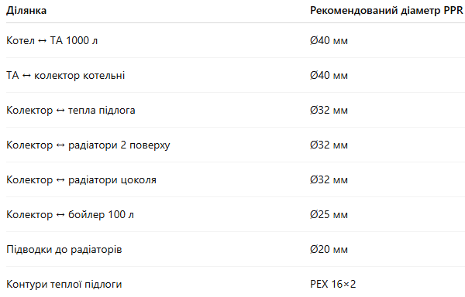
 |  |  |  |  |  | Теплоакумулятор рідко охолоне до 20°C. | ≈ 9,3 години
 |  |  |  |  |  | Припустимо: | При -10°C
Клапани | Логіка роботи |  |  | ГВП |  | до 23:00 верх ТА 45°C; | Якщо потрібно 7 кВт:
Для теплої підлоги рекомендую: | Ніч (23:00–07:00) |  |  | Постійна температура ГВП не потрібна. |  | середина 40°C; | t=46.57t=\frac{46.5}{7}t=746.5​
триходовий змішувальний клапан DN25; | 1. Вмикається електрокотел. |  |  | Це рішення для системи з нічним тарифом. |  | низ 35°C; | ≈ 6,6 години
сервопривід 230 В. | 2. Нагріває верх буфера до 80–85 °С. |  |  | Налаштування: |  | Середня температура ≈ 40°C. | При -20°C
Наприклад: | 3. Нагріває бойлер. |  |  | нагрів бойлера тільки вночі; |  | Тоді потрібно нагріти: | Якщо потрібно 10 кВт:
ESBE VRG131 DN25 | 4. Заряджає теплоакумулятор. |  |  | денний догрів тільки при падінні температури нижче 40–45 °С. |  | 40 → 80°C | t=46.510t=\frac{46.5}{10}t=1046.5​
ESBE ARA661 | День |  |  | Таким чином електрокотел майже не працюватиме вдень. |  | ΔT = 40°C | ≈ 4,7 години
Це дозволить працювати по погодозалежній кривій. | 1. Котел вимкнений. |  |  |  |  | Потрібна енергія: | Але є важливий нюанс
 | 2. Будинок працює від буфера. |  |  |  |  | ≈ 46,5 кВт·год | Ці розрахунки виконані для діапазону:
 | 3. Контролер керує температурою теплої підлоги через сервопривід. |  |  |  |  | Час: | 80°C → 40°C
 | 4. За потреби догріває бойлер. |  |  |  |  | ≈ 1,9 години | У Вашій системі:
 |  |  |  |  |  | Реально: | тепла підлога працює при 30–35°C;
 |  |  |  |  |  | 2,0–2,3 години. | радіатори при 45–60°C.
 |  |  |  |  |  | Якщо працює опалення під час зарядки | Тому реально буфер можна використовувати приблизно до:
 |  |  |  |  |  | Взимку частина потужності котла йде на будинок. | 45–50°C середньої температури.
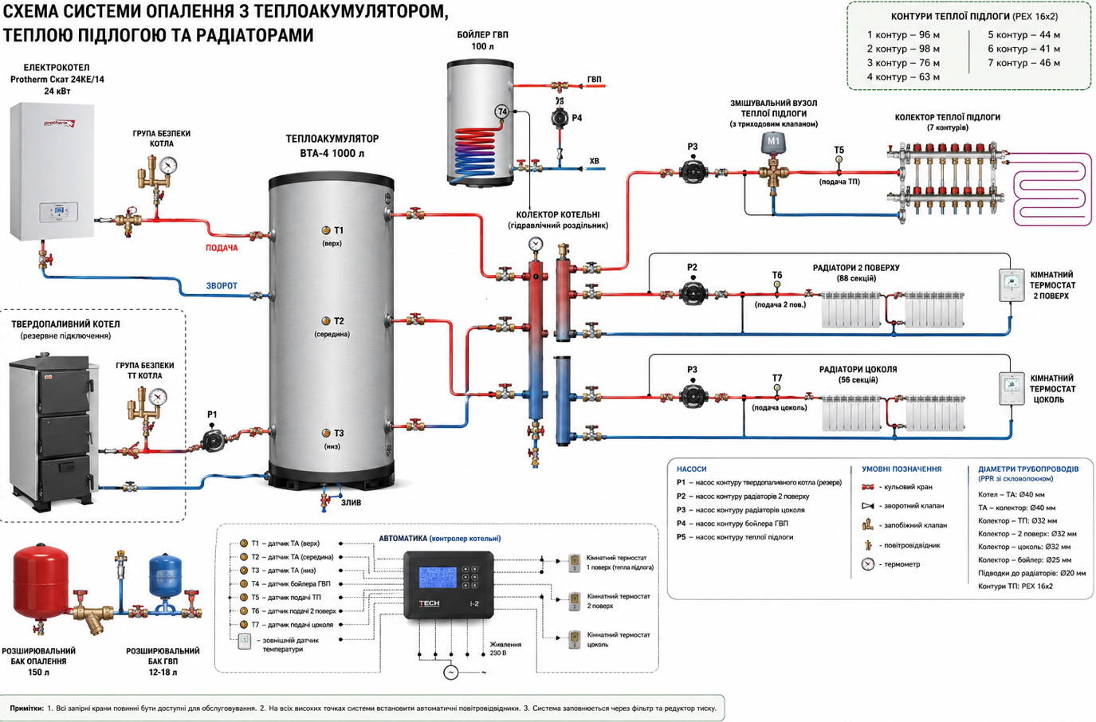
 |  |  |  |  |  | Приклад: | Практичний запас буде ближче до:
 |  |  |  |  |  | будинок споживає 8 кВт; | 35–40 кВт·год.
 |  |  |  |  |  | котел видає 24 кВт; | Що це означає на практиці
 |  |  |  |  |  | На зарядку ТА залишається: | У міжсезоння:
 |  |  |  |  |  | 24 - 8 = 16 кВт | котел працює лише вночі;
 |  |  |  |  |  | Тоді повна зарядка: | вдень будинок живиться від буфера.
 |  |  |  |  |  | 69,8 / 16 ≈ 4,4 години | Взимку:
 |  |  |  |  |  | Реально: | котел заряджає ТА вночі;
 |  |  |  |  |  | 4,5–5 годин. | вдень система працює від буфера;
 |  |  |  |  |  | Чи вистачить нічного тарифу? | у сильні морози можливе коротке денне включення котла.
 |  |  |  |  |  | Зазвичай нічний тариф: | Чи достатньо 1000 л?
 |  |  |  |  |  | 23:00–07:00 | Для Вашого будинку:
 |  |  |  |  |  | тобто: | 228 м²;
 |  |  |  |  |  | 8 годин. | електрокотел 24 кВт;
 |  |  |  |  |  | Навіть у мороз: | двозонний тариф;
 |  |  |  |  |  | зарядка ТА 4–5 годин; | 1000 л — це хороший компроміс.
 |  |  |  |  |  | нагрів бойлера 100 л ще 15–20 хвилин; | Якщо б котельня ще проектувалась з нуля, я б для максимальної економії рекомендував 1500 л, але різниця в економії вже не така велика, як різниця у вартості та місці.
 |  |  |  |  |  | Ви повністю вкладаєтесь у нічне вікно. | Моя оцінка Вашої системи
 |  |  |  |  |  | Скільки тепла накопичить ТА 1000 л? | Після всіх уточнень я б сказав, що конфігурація:
 |  |  |  |  |  | При зарядці до 80°C і розрядці до 40°C: | Protherm Скат 24KE/14 24 кВт;
 |  |  |  |  |  | ΔT = 40°C | ВТА-4 1000 л;
 |  |  |  |  |  | Запас тепла: | тепла підлога 64 м²;
 |  |  |  |  |  | ≈ 46,5 кВт·год | радіатори на 164 м²;
 |  |  |  |  |  | Це еквівалентно: | хороше утеплення (400 мм газобетон + 100 мм мінвати);
 |  |  |  |  |  | 4,6 години роботи будинку при навантаженні 10 кВт; | з великою ймовірністю дозволить покривати 70–90% сезонного споживання електроенергії нічним тарифом, а в міжсезоння — майже 100%.
 |  |  |  |  |  | 6,6 години при 7 кВт; | Це вже дуже хороший результат для електричного опалення без теплового насоса.
 |  |  |  |  |  | 9,3 години при 5 кВт.
 |  |  |  |  |  | Для Вашого будинку (248 м²) у міжсезоння цього часто вистачає майже на добу без включення котла вдень.

Обвязка насосной станции
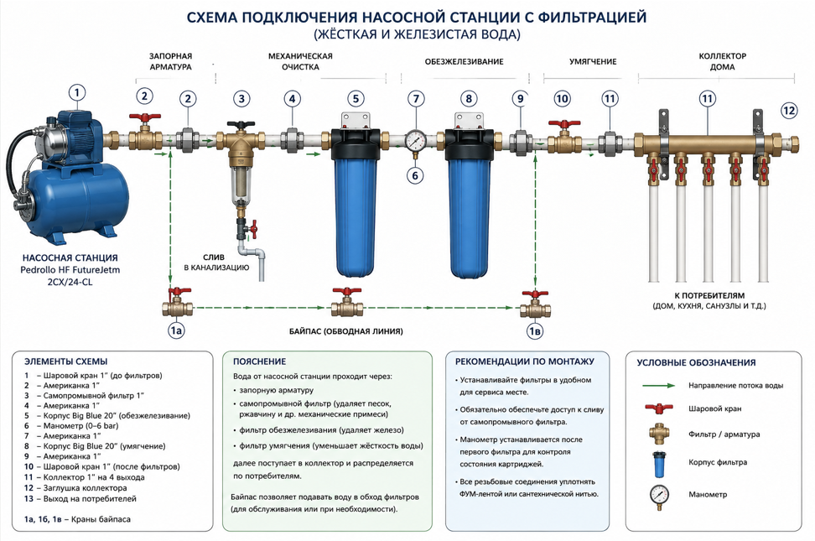
Схема подключения:
Насосная станция → кран → самопромывной фильтр → обезжелезивание → умягчение → коллектор → дом
BOM (ориентировочно по Украине, май 2026)

Позиция | Кол-во | Рекомендация | Средняя цена
Корпус Big Blue 20" 1" | 2 | Tiger / Aquafilter / Atlas | Есть в наличии
Картридж обезжелезивания BB20 | 1 | Ecosoft / Raifil | Есть в наличии
Картридж умягчения BB20 | 1 | умягчающая смола | Есть в наличии
Самопромывной фильтр 1" | 1 | Atlas Hydra / Koer | 1000–2500 грн
Шаровый кран 1" | 3 | SD Forte / Koer / Valtec | 250–700 грн
Американка 1" | 4 | латунь | 180–350 грн
Манометр | 1 | 0–6 bar | 250–900 грн
Реле сухого хода | 1 | Pedrollo / Italtecnica | 1800–3000 грн
Коллектор 1" на 4 выхода | 1 | Koer / SD Forte | 900–2500 грн
Труба PPR 32 PN20 | 10 м | Kalde / Ekoplastik | 120–160 грн/м
Уголки / муфты / переходы | комплект | PPR | 1000–2500 грн
Крепеж труб | комплект | клипсы | 200–500 грн
Лента ФУМ / пакля / паста | комплект | — | 200–400 грн
Вибровставка 1" | 1 | optional | 500–1200 грн
Байпас фильтров | 1 комплект | 3 крана + перемычка | 1200–2500 грн

Рекомендуемые модели

Самопромывной фильтр
Оптимальный
Atlas Filtri Hydra

Труба
Kalde PPR Pipe 32 PN20
Ориентировочно 125–150 грн/м.

Коллектор
Koer 1122-4
Около 1000 грн.

Ориентировочная итоговая стоимость
Вариант | Цена
Эконом | 14 000 – 18 000 грн
Нормальный домашний | 18 000 – 28 000 грн

